Esai
 | Jawab Tiga (3) soal di bawah ini! Scroll ke bawah | BOBOT: 30% | 0
 | Isilah jawaban di bawah masing-masing soal yang Anda pilih
 | Anda boleh menyisipkan baris/row jika ruang jawaban tidak mencukupi | Nilai Dosen

1 | Yayasan A hendak membuka kantor cabang baru. Perkiraan pegawai yang akan bekerja di kantor baru tersebut adalah 5-10 orang. Anda dimintai pendapat terkait keputusan instalasi internet berbasis kabel atau wireless. Berikan penjelasan mengenai poin-poin yang perlu dipertimbangkan dilengkapi oleh penjelasan-penjelasannya!

Jawaban | Berbasis kabel
 | Kelebihan:
 | 1. Lebih murah
 | 2. Lebih aman, meminimalisir resiko gangguan keamanan
 | Kelemahan:
 | 1. Kabel penghubung instalasi mungkin akan terlihat tidak rapih

 | Wireless
 | Kelebihan:
 | 1. Dapat diakses dengan mudah
 | 2. Lebih efisien
 | Kelemahan:
 | 1. Rentan terhadap gangguan keamanan jaringan apabila kurang kuatnya sistem
 | keamanan di kantor tersebut

2 | Jelaskan satu contoh kasus cybercrime yang terjadi di Indonesia. Apa kemungkinan penyebabnya, apa dampaknya dan bagaimana sebaiknya cara untuk menanggulanginya.

Jawaban | Kasus bobolnya data di pemerintahan Indonesia, kasus ini mengakibatkan teraksesnya
 | data-data berisi informasi pribadi rakyat Indonesia, ini merupakan kesalahan yang fatal.
 | Karena data diri pribadi bisa disalahgunakan untuk tindakan kejahatan atau hal berbahaya
 | lainnya. Kemungkinan penyebabnya adalah kurangnya pengamanan berlapis pada sistem
 | keamanan data pada instansi tersebut yang dimana ini salah satu tindakan kurang ber-
 | tanggung jawab atas data yang sudah dipercayakan, karena menurut saya pribadi sebagai
 | suatu instansi pemerintah sudah seharusnya memiliki keamanan berlapis karena semua
 | data yang dimiliki pasti berharga. Maka cara terbaik menanggulanginya adalah belajar
 | dari kesalahan dan menerapkan sistem keamanan berlapis yang tidak mudah di bobol
 | pihak lain yang tidak berwenang, cari ahli/profesional dibidang IT untuk memproteksi juga
 | agar sistem tidak mudah dihack atau terkena gangguan keamanan lainnya. Lalu tidak lupa
 | untuk mengingatkan para pegawainya untuk berhati-hati dalam mengoperasikan sistem
 | yang ada, untuk menghindari gangguan keamanan seperti pishing, spoofing, dll.

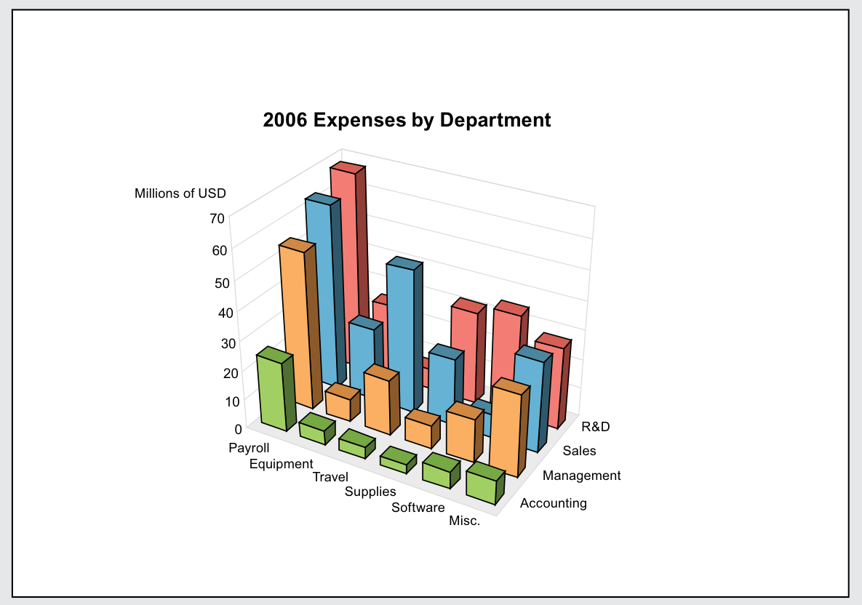
3 | Berikut ini adalah penyajian informasi terkait pengeluaran Perusahaan berdasarkan Departemen. Saudara dimintai tugas oleh Kepala Sales Department yang akan menyajikan informasi terkait biaya perjalanan (Travel Expense). Berdasarkan gambar di samping, perbaikan apa saja yang sebaiknya Saudara lakukan agar informasi yang disajikan lebih informatif dan dapat dipahami dengan mudah oleh orang lain yang akan melihat gambar tersebut!
 | Saudara boleh membuat grafik dengan data yang tersedia di bawah gambar

Jawaban | 1. Mengubah bentuk grafik dengan grafik yang umum dan lebih mudah dipahami oleh
 | orang lain bahkan orang awam.
 | 2. Menambahkan keterangan nominal spesifik dari biaya yang di keluarkan pada setiap
 | pengeluarannya untuk memudahkan pembaca saat membaca data.
 | 3. Menambahkan keterangan pada data yang disajikan untuk memudahkan pembaca
 | dalam mengidentifikasikan data.

 |  |  |  | R&D | Sales | Management | Accounting
 |  |  | Payroll | 68 | 61.5 | 52 | 23
 |  |  | Equipment | 21 | 21 | 7 | 5
 |  |  | Travel | 5 | 39 | 18 | 3
 |  |  | Supplies | 30 | 20 | 7 | 2
 |  |  | Software | 35 | 33 | 15 | 6
 |  |  | Misc | 25 | 26 | 24 | 8

2006 Expenses by Department

